操作CDS Hooks
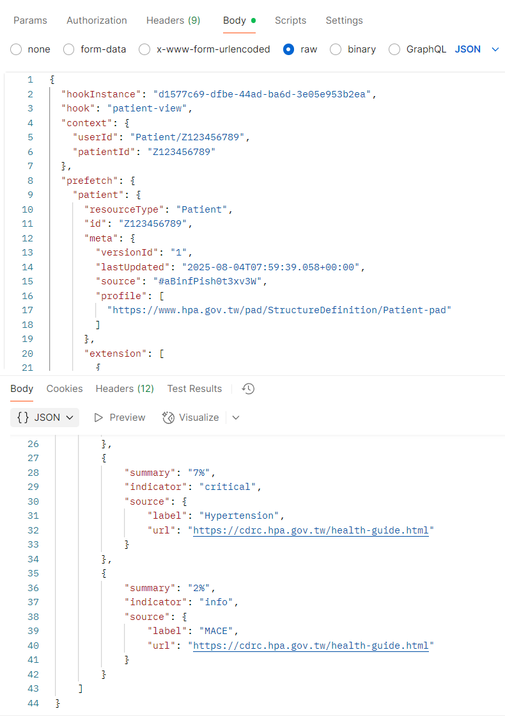
1. POST http://34.81.89.26/cds-services/chronic-disease-risk-evaluator
2. Body放hookInstance (json格式)
3. Send後會回傳CDS Card
各參數請參照[參數]工作表

